ZA1b11
Kunde/Nr.: |  |  |  |  |  |  | Kom: |  |  |  |  |  | Bestellung
 |  |  |  |  |  |  |  |  |  |  |  |  | Offerte
Strasse: |  |  |  |  |  |  |  |  |  |  |  |  |  | Datum:
PLZ/Ort: |  |  |  |  |  |  |  |  |  |  |  | Material:
Telefon:
Fax: |  |  |  |  |  |  |  | Sanierung |  | Neubau |  | Farbe:
Lieferung:
Sachb.: |  |  |  |  | Telefon: |  |  |  | Natel: |  |  | Wunschtermin:

Zargen
Pos: | Stk | LM: BxH |  |  | Tiefe | Sturz |  |  |  |  |  |  |  |  | Preis / Stk.
 |  |  | x
 |  |  | x
 |  |  | x
 |  |  | x
 |  |  | x
 |  |  | x
 |  |  | x
 |  |  | x
 |  |  | x
 |  |  | x
Total |  | Stk. | Uebertrag

 | Hinterlüftete Fassade , Bekleidung: |  |  |  |  |  |  |  | Kompakt Fassade
Zargen Typ |  |  |  |  |  | gem. Skizze |  |  | Geschweisst |  | Steckzarge
Steckprofile |  |  |  | 25 mm |  | 40 mm |  |  | Steckbleche gezogen 25/45 // 40/68 mm |  |  |  | Steckbl. gebogen |  | / mm
 | Storenöffnung |  |  |  |  | mm
 | Rolladenöffnung |  |  |  |  | mm
 | Befestigung auf UK |  |  |  |  | Befestigung mit Bügel

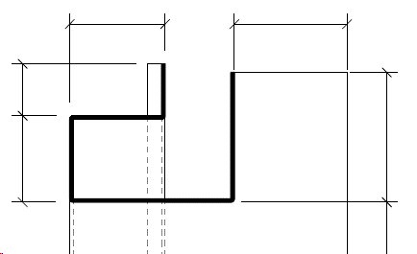
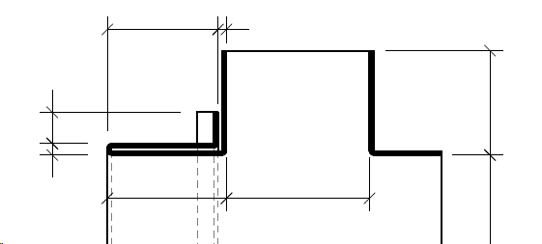
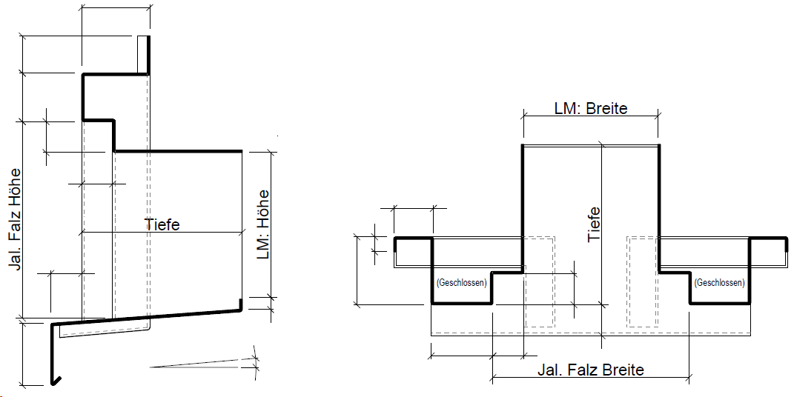
Versenkte Storenführung
Sturz mit Storenöffnung
Sturz mit Storenöffnung
Fensterzarge mit Quetschbug
Fensterzarge mit Jalousiefalz
Fensterzarge mit Spiegel

